メニュー
画面 | システム名 | 施設使用料・償還金等料金計算及び納付書作成システム 口座振替データ作成機能構築業務 | 作成者 | 藤城 |  | 修正者 | 藤城
 | サブシステム名 | メインメニュー | 作成日 | 2025-04-01 |  | 修正日 | 2025-08-13
画面イメージ |  |  |  | 機能説明
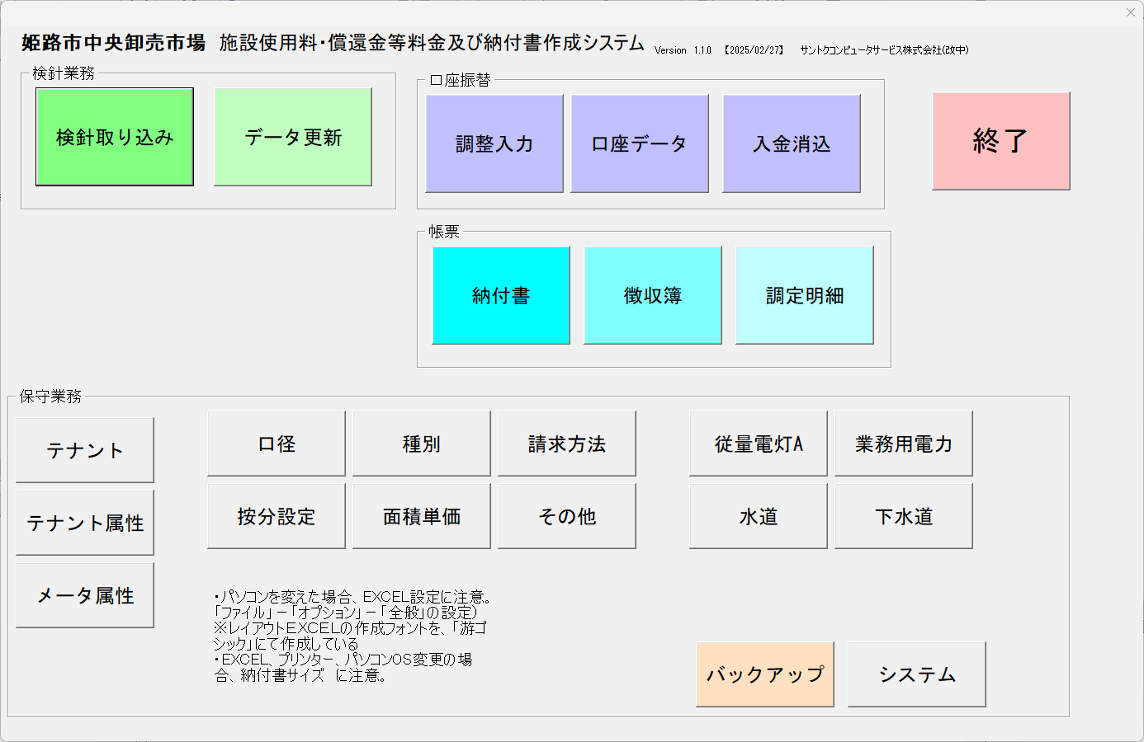
 |  |  |  | 各画面表示 | 各画面を表示

 |  |  |  | 終了 | システムを終了

